상품제안서
여행용 멀티 어댑터 충전기 PD 45W GaN PPS | 상품코드: S45396

 |  |  |  |  |  |  | 02-713-8555 | www.synergygift.co.kr
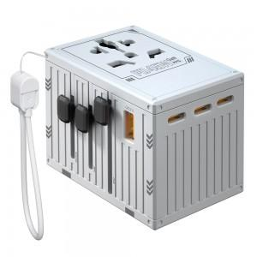 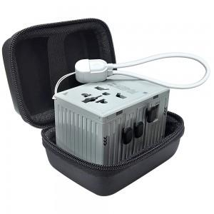

【상세/제작정보】

【인쇄/포장옵션】 | 레이저 / 포장지포장

【공급단가】 | 수량 | 50~ | 100~ | 500~ | 1,000~ | 2,000~
*VAT별도 | 그레이 | 25,400원 | 24,820원 | 24,040원 | 22,860원 | 22,470원

【상품 URL】 | https://www.synergygift.co.kr:443/src/goods_detail.php?gdno=45396

